F02.CFG-Paths
 | VVSS, Info Romana, 2025-2026

F02. consumarea din stoc a cantitatilor de ingrediente necesare pentru prepararea unui produs, pe baza retetei asociate

F02. Covered source code |  | F02. Control Flow Graph (CFG)

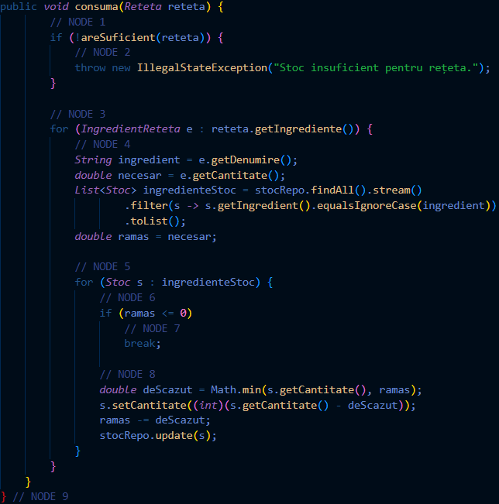
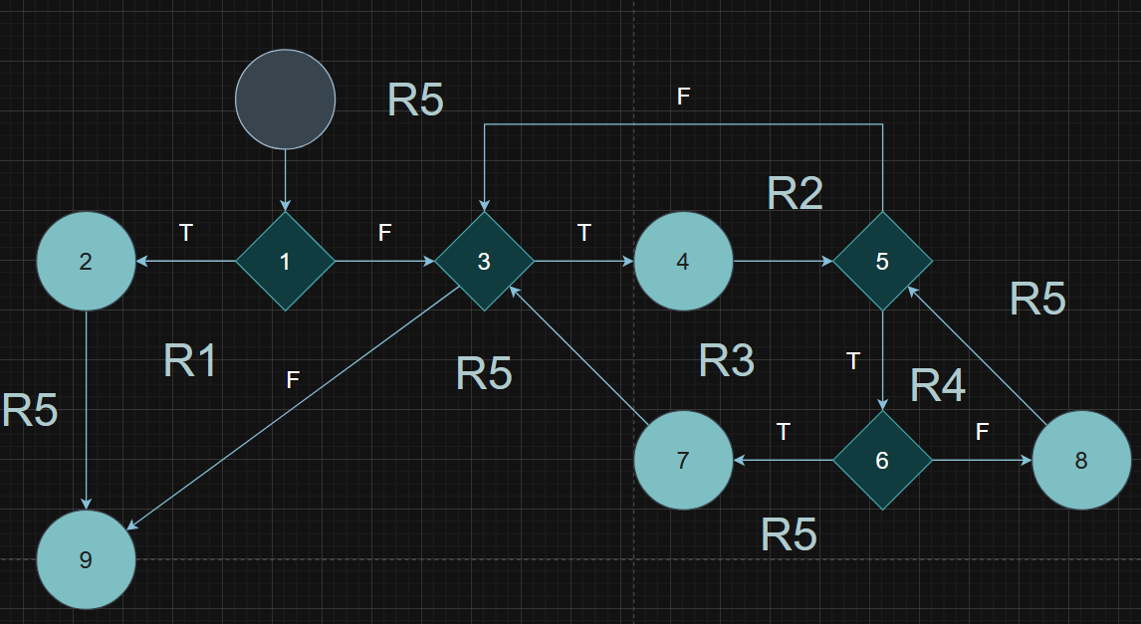

 |  | F02. Individual Paths
 |  | Path No. | Path
 |  | F02_P01 | 1(T) - 2 - 9
 |  | F02_P02 | 1(F) - 3(F) - 9
 |  | F02_P03 | 1(F) - 3(T) - 4 - 5(F) - 3(F) - 9
 |  | F02_P04 | 1(F) - 3(T) - 4 - 5(T) -6(T) - 7 - 3(F) - 9
 |  | F02_P05 | 1(F) - 3(T) - 4 - 5(T) -6(F) - 8 - 5(F) - 3(F) - 9

 |  | F02. Cyclomatic Complexity (CC)
 |  | CC1 = No. of regions = |  | 5
 |  | CC2 = Edges - Nodes + 2 = |  | 12 - 9 + 2
 |  | CC3 = No. of Conditions + 1 = |  | 4 + 1

